Gruppe_1-Koppl
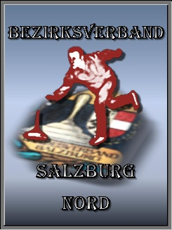
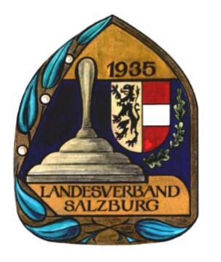
5-Stock Meisterschaft 2021
Gruppe 1
Austragung in Koppl

 | gegen > | 1 | 2 |  | 3 | 4 | Gesamt | Rang
1 Christoph Breitenthaler | 1 | XXX | 2.3 |  | 2.8 | 2.8 | 7.9
2 Manuel Langegger | 2 | 1.1 | XXX |  | 2.8 | 2.3 | 6.2
3 Christian Hiebl Rausch | 3 | 0 | 0 |  | XXX | 2.8 | 2.8
4 Hannes Schlögl | 4 | 0 | 1.1 |  | 0 | XXX | 1.1

 |  | Kein Folgespielplan
 | Bahn 1 | 1:2 | 2:3 |  | 1:3
 | Bahn 2 | 3:4 | 1:4 |  | 2:4
 |  |  |  |  |  |  |  | Punkte
 | gegen > | 1 | 2 |  | 3 | 4 | Gesamt | gesamt | Rang
1 Christoph Breitenthaler | 1 | XXX | 2.8 | -1 | 2.8 | 2.8 | 7.4 | 15.3 | 1
2 Manuel Langegger | 2 | 0 | XXX |  | 2.3 | 2.8 | 5.1 | 11.3 | 2
3 Christian Hiebl Rausch | 3 | 0 | 1.1 |  | XXX | 2.8 | 3.9 | 6.7 | 3
4 Hannes Schlögl | 4 | 0 | 0 |  | 0 | XXX | 0 | 1.1 | 4

 |  | Kein Folgespielplan
 | Bahn 2 | 2:1 | 3:2 |  | 3:1
Schiedsrichter: | Bahn 1 | 4:3 | 4:1 |  | 4:2
1.
2. |  |  |  |  | Ergebnis bitte an thomas.voelkl@hotmail.com senden
3. |  |  |  |  | oder per WhatsApp an 0664/3500011

Gruppe_2-Oberndorf
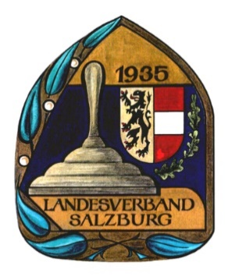
5-Stock Meisterschaft 2021
Gruppe 2
Austragung in Oberndorf

 | gegen > | 1 | 2 | 3 | 4 | Gesamt | Rang
1 Peter Gratzl | 1 | XXX | 0 | 0 | 0 | 0
2 Hans Pfeiffer | 2 | 2.8 | XXX | 0 | 0 | 2.8
3 Norbert Labek | 3 | 2.8 | 2.8 | XXX | 2.3 | 7.9
4 Franz Labek | 4 | 2.8 | 2.8 | 1.1 | XXX | 6.7

 |  | Kein Folgespielplan
 | Bahn 1 | 1:2 | 2:3 | 1:3
 | Bahn 2 | 3:4 | 1:4 | 2:4
 |  |  |  |  |  |  | Punkte
 | gegen > | 1 | 2 | 3 | 4 | Gesamt | gesamt | Rang
1 Peter Gratzl | 1 | XXX | 2.8 | 1.1 | 2.3 | 6.2 | 6.2 | 3
2 Hans Pfeiffer | 2 | 0 | XXX | 0 | 2.3 | 2.3 | 5.1 | 4
3 Norbert Labek | 3 | 2.3 | 2.8 | XXX | 2.3 | 7.4 | 15.3 | 1
4 Franz Labek | 4 | 1.1 | 1.1 | 1.1 | XXX | 3.3 | 10.0 | 2

 |  | Kein Folgespielplan
 | Bahn 2 | 2:1 | 3:2 | 3:1
Schiedsrichter: | Bahn 1 | 4:3 | 4:1 | 4:2
1.
2. |  |  |  | Ergebnis bitte an thomas.voelkl@hotmail.com senden
3. |  |  |  | oder per WhatsApp an 0664/3500011

